第１表
【第１表】 国籍・地域別 在留外国人数の推移

国籍・地域 | 平成24年末 | 平成25年末 | 平成26年末 | 平成27年末 | 平成28年末 | 平成29年末 | 平成30年末 | 令和元年末 | 令和2年末 | 令和3年末 | 令和4年末 | 構成比 (%) | 対前年末 増減率 (%)

 | (2012) | (2013) | (2014) | (2015) | (2016) | (2017) | (2018) | (2019) | (2020) | (2021) | (2022)
総数 | 2,033,656 | 2,066,445 | 2,121,831 | 2,232,189 | 2,382,822 | 2,561,848 | 2,731,093 | 2,933,137 | 2,887,116 | 2,760,635 | 3,075,213 | 100.0 | 11.4
中国 | 652,595 | 649,078 | 654,777 | 665,847 | 695,522 | 730,890 | 764,720 | 813,675 | 778,112 | 716,606 | 761,563 | 24.8 | 6.3
ベトナム | 52,367 | 72,256 | 99,865 | 146,956 | 199,990 | 262,405 | 330,835 | 411,968 | 448,053 | 432,934 | 489,312 | 15.9 | 13.0
韓国 | 489,431 | 481,249 | 465,477 | 457,772 | 453,096 | 450,663 | 449,634 | 446,364 | 426,908 | 409,855 | 411,312 | 13.4 | 0.4
フィリピン | 202,985 | 209,183 | 217,585 | 229,595 | 243,662 | 260,553 | 271,289 | 282,798 | 279,660 | 276,615 | 298,740 | 9.7 | 8.0
ブラジル | 190,609 | 181,317 | 175,410 | 173,437 | 180,923 | 191,362 | 201,865 | 211,677 | 208,538 | 204,879 | 209,430 | 6.8 | 2.2
ネパール | 24,071 | 31,537 | 42,346 | 54,775 | 67,470 | 80,038 | 88,951 | 96,824 | 95,982 | 97,109 | 139,393 | 4.5 | 43.5
インドネシア | 25,532 | 27,214 | 30,210 | 35,910 | 42,850 | 49,982 | 56,346 | 66,860 | 66,832 | 59,820 | 98,865 | 3.2 | 65.3
米国 | 48,361 | 49,981 | 51,256 | 52,271 | 53,705 | 55,713 | 57,500 | 59,172 | 55,761 | 54,162 | 60,804 | 2.0 | 12.3
台湾 | 22,775 | 33,324 | 40,197 | 48,723 | 52,768 | 56,724 | 60,684 | 64,773 | 55,872 | 51,191 | 57,294 | 1.9 | 11.9
タイ | 40,133 | 41,208 | 43,081 | 45,379 | 47,647 | 50,179 | 52,323 | 54,809 | 53,379 | 50,324 | 56,701 | 1.8 | 12.7
その他 | 284,797 | 290,098 | 301,627 | 321,524 | 345,189 | 373,339 | 396,946 | 424,217 | 418,019 | 407,140 | 491,799 | 16.0 | 20.8
 | 1 | 1 | 1 | 1 | 1 | 1 | 1
（注1）「国籍・地域」は在留カード又は特別永住者証明書の国籍・地域欄の表記である。
（注2）表の各項目における構成比（%）は表示桁数未満を四捨五入してあるため、内訳の合計は必ずしも100.0％とならない。
※以下の表について同じ。
 |  |  |  |  |  |  |  |  |  | 男 性 | 1,528,185 | 49.7 | 12.7

 |  |  |  |  |  |  |  |  |  | 女 性 | 1,547,027 | 50.3 | 10.1

 |  |  |  |  |  |  |  |  |  | その他 | 1 | 0.0

 |  |  |  |  |  |  |  |  |  | 総 数 | 3,075,213 | 100.0 | 11.4

【第１－１図】 在留外国人数の推移（総数）

第２表
 | 中国 | ベトナム | 韓国 | フィリピン | ブラジル
平成24年末 | 652595 | 52367 | 489431 | 202985 | 190609
平成25年末 | 649078 | 72256 | 481249 | 209183 | 181317
平成26年末 | 654777 | 99865 | 465477 | 217585 | 175410
平成27年末 | 665847 | 146956 | 457772 | 229595 | 173437
平成28年末 | 695522 | 199990 | 453096 | 243662 | 180923
平成29年末 | 730890 | 262405 | 450663 | 260553 | 191362
平成30年末 | 764720 | 330835 | 449634 | 271289 | 201865
令和元年末 | 813675 | 411968 | 446364 | 282798 | 211677
令和2年末 | 778112 | 448053 | 426908 | 279660 | 208538
令和3年末 | 716606 | 432934 | 409855 | 276615 | 204879
令和4年末 | 761563 | 489312 | 411312 | 298740 | 209430

【第２表】 在留資格別 在留外国人数の推移

在留資格
 |  | 平成30年末 | 令和元年末 | 令和2年末 | 令和3年末 | 令和4年末 | 構成比 (%) | 対前年末 増減率 (%)

 |  | (2018) | (2019) | (2020) | (2021) | (2022)
総数 |  | 2,731,093 | 2,933,137 | 2,887,116 | 2,760,635 | 3,075,213 | 100.0 | 11.4
中長期在留者 |  | 2,409,677 | 2,620,636 | 2,582,686 | 2,464,219 | 2,786,233 | 90.6 | 13.1
 | 永住者 | 771,568 | 793,164 | 807,517 | 831,157 | 863,936 | 28.1 | 3.9
 | 技能実習 | 328,360 | 410,972 | 378,200 | 276,123 | 324,940 | 10.6 | 17.7
 | 技能実習１号イ | 5,128 | 4,975 | 1,205 | 211 | 3,310 | 0.1 | 1,468.7
 | 技能実習１号ロ | 138,249 | 164,408 | 74,476 | 24,005 | 161,683 | 5.3 | 573.5
 | 技能実習２号イ | 3,712 | 4,268 | 4,490 | 2,818 | 878 | 0.0 | -68.8
 | 技能実習２号ロ | 173,873 | 210,965 | 258,173 | 202,006 | 83,508 | 2.7 | -58.7
 | 技能実習３号イ | 220 | 605 | 707 | 779 | 1,206 | 0.0 | 54.8
 | 技能実習３号ロ | 7,178 | 25,751 | 39,149 | 46,304 | 74,355 | 2.4 | 60.6
 | 技術・人文知識・国際業務 | 225,724 | 271,999 | 283,380 | 274,740 | 311,961 | 10.1 | 13.5
 | 留学 | 337,000 | 345,791 | 280,901 | 207,830 | 300,638 | 9.8 | 44.7
 | 家族滞在 | 182,452 | 201,423 | 196,622 | 192,184 | 227,857 | 7.4 | 18.6
 | 定住者 | 192,014 | 204,787 | 201,329 | 198,966 | 206,938 | 6.7 | 4.0
 | 日本人の配偶者等 | 142,381 | 145,254 | 142,735 | 142,044 | 144,993 | 4.7 | 2.1
 | 特定技能 |  | 1,621 | 15,663 | 49,666 | 130,923 | 4.3 | 163.6
 | 特定技能１号 |  | 1,621 | 15,663 | 49,666 | 130,915 | 4.3 | 163.6
 | 特定技能２号 |  | 0 | 0 | 0 | 8 | 0.0 | -
 | 特定活動 | 62,956 | 65,187 | 103,422 | 124,056 | 83,380 | 2.7 | -32.8
 | 永住者の配偶者等 | 37,998 | 41,517 | 42,905 | 44,522 | 46,999 | 1.5 | 5.6
 | 技能 | 39,915 | 41,692 | 40,491 | 38,240 | 39,775 | 1.3 | 4.0
 | 経営・管理 | 25,670 | 27,249 | 27,235 | 27,197 | 31,808 | 1.0 | 17.0
 | 高度専門職 | 11,061 | 14,924 | 16,554 | 15,735 | 18,315 | 0.6 | 16.4
 | 高度専門職１号イ | 1,576 | 1,884 | 1,922 | 1,885 | 2,030 | 0.1 | 7.7
 | 高度専門職１号ロ | 8,774 | 11,886 | 13,167 | 12,257 | 13,972 | 0.5 | 14.0
 | 高度専門職１号ハ | 395 | 570 | 676 | 648 | 1,116 | 0.0 | 72.2
 | 高度専門職２号 | 316 | 584 | 789 | 945 | 1,197 | 0.0 | 26.7
 | 教育 | 12,462 | 13,331 | 12,241 | 12,915 | 13,413 | 0.4 | 3.9
 | 企業内転勤 | 17,328 | 18,193 | 13,415 | 8,593 | 13,011 | 0.4 | 51.4
 | 教授 | 7,360 | 7,354 | 6,647 | 6,519 | 7,343 | 0.2 | 12.6
 | 介護 | 185 | 592 | 1,714 | 3,794 | 6,284 | 0.2 | 65.6
 | 宗教 | 4,299 | 4,285 | 3,772 | 3,034 | 3,964 | 0.1 | 30.7
 | 医療 | 1,936 | 2,269 | 2,476 | 2,482 | 2,467 | 0.1 | -0.6
 | 文化活動 | 2,825 | 3,013 | 1,280 | 821 | 2,400 | 0.1 | 192.3
 | 興行 | 2,389 | 2,508 | 1,865 | 1,564 | 2,214 | 0.1 | 41.6
 | 研究 | 1,528 | 1,480 | 1,337 | 1,161 | 1,314 | 0.0 | 13.2
 | 芸術 | 461 | 489 | 448 | 385 | 502 | 0.0 | 30.4
 | 研修 | 1,443 | 1,177 | 174 | 145 | 497 | 0.0 | 242.8
 | 報道 | 215 | 220 | 215 | 207 | 210 | 0.0 | 1.4
 | 法律・会計業務 | 147 | 145 | 148 | 139 | 151 | 0.0 | 8.6
特別永住者 |  | 321,416 | 312,501 | 304,430 | 296,416 | 288,980 | 9.4 | -2.5

（注）平成31年4月1日から在留資格「特定技能1号」及び「特定技能2号」が新設された。

第２－１，２図
 | 永住者 | 技能実習 | 技術・人文知識・国際業務 | 留学 | 特別永住者 | 家族滞在 | 定住者 | 日本人の配偶者等 | 特定技能 | 特定活動
平成30年末 | 771568 | 328360 | 225724 | 337000 | 321416 | 182452 | 192014 | 142381 | 0 | 62956
令和元年末 | 793164 | 410972 | 271999 | 345791 | 312501 | 201423 | 204787 | 145254 | 1621 | 65187
令和2年末 | 807517 | 378200 | 283380 | 280901 | 304430 | 196622 | 201329 | 142735 | 15663 | 103422
令和3年末 | 831157 | 276123 | 274740 | 207830 | 296416 | 192184 | 198966 | 142044 | 49666 | 124056
令和4年末 | 863936 | 324940 | 311961 | 300638 | 288980 | 227857 | 206938 | 144993 | 130923 | 83380
（万人）

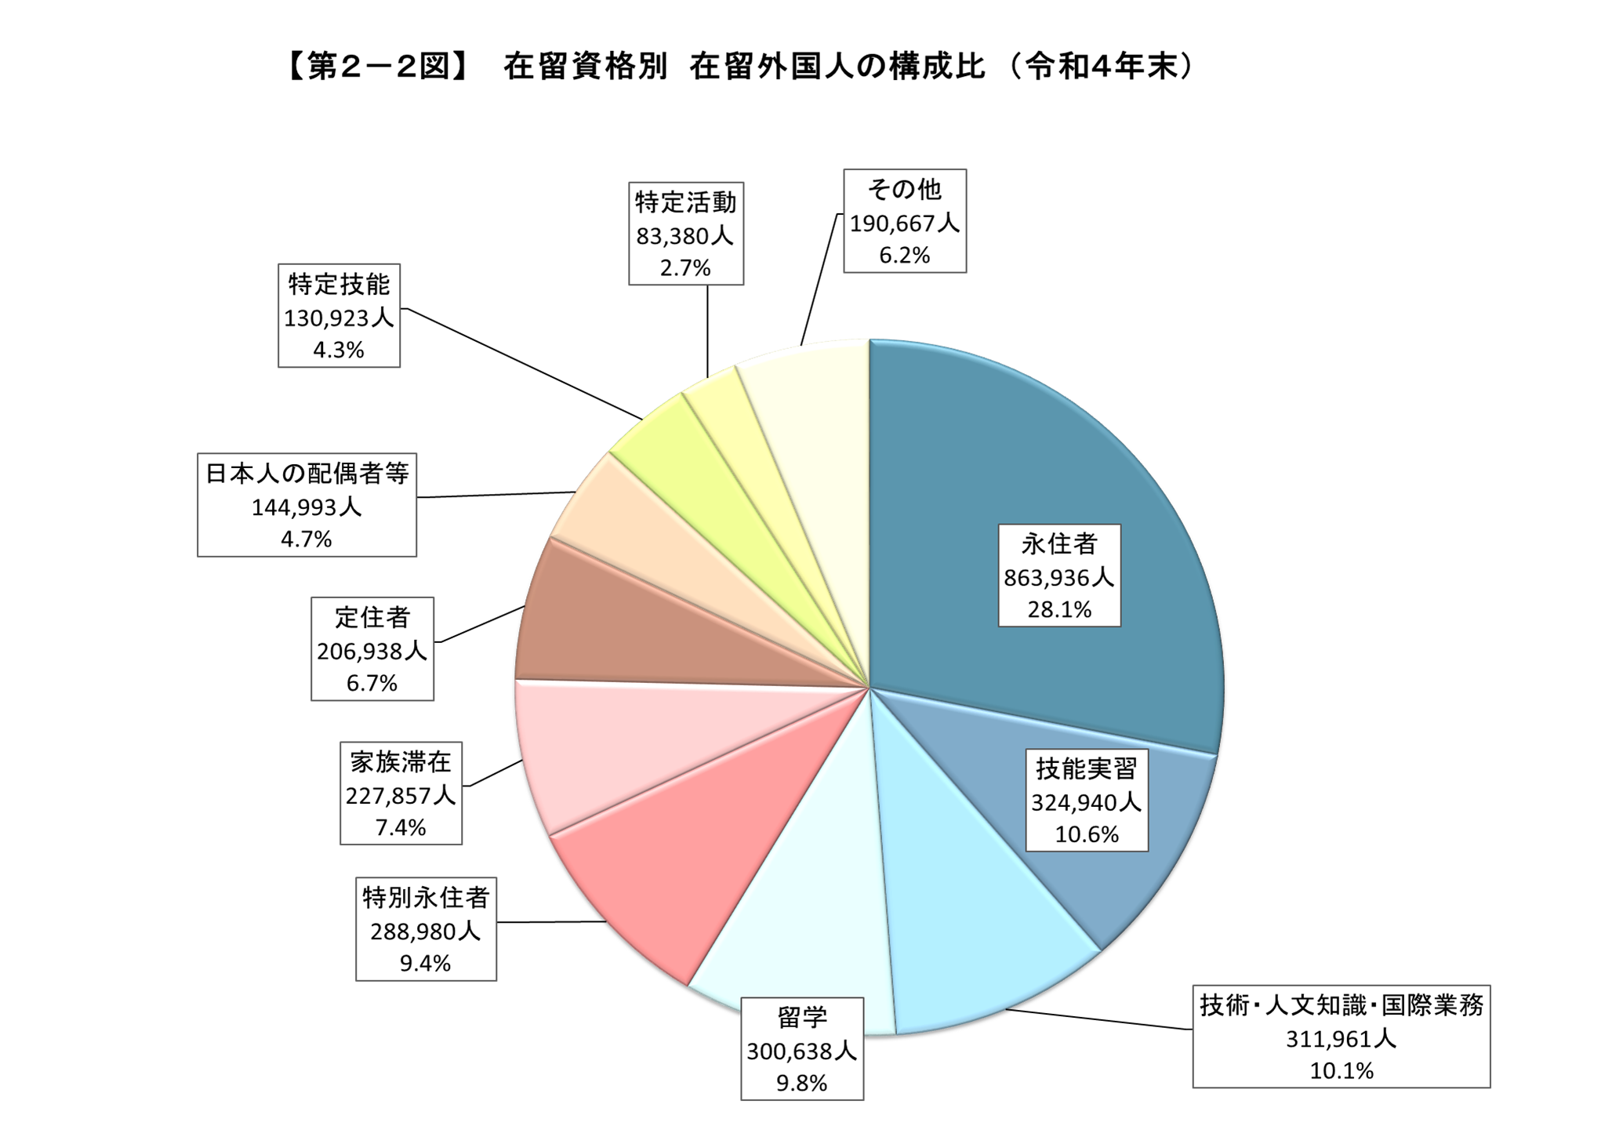

第３表，３図
 |  |  |  |  |  |  |  |  |  |  |  |  |  | （人）
国籍・地域 |  | 計 | 中長期在留者 |  |  |  |  |  |  |  |  |  |  | 特別永住者
 |  |  |  | 永住者 | 技能実習 | 技術・ 人文知識・ 国際業務 | 留学 | 家族滞在 | 定住者 | 日本人の 配偶者等 | 特定技能 | 特定活動 | その他

総数 |  | 3,075,213 | 2,786,233 | 863,936 | 324,940 | 311,961 | 300,638 | 227,857 | 206,938 | 144,993 | 130,923 | 83,380 | 190,667 | 288,980
 | 対前年末増減率（％） | 11.4 | 13.1 | 3.9 | 17.7 | 13.5 | 44.7 | 18.6 | 4.0 | 2.1 | 163.6 | -32.8 | 13.9 | -2.5
中国 |  | 761,563 | 760,850 | 314,354 | 28,802 | 82,502 | 125,940 | 67,735 | 26,950 | 25,960 | 8,888 | 11,193 | 68,526 | 713
 | 対前年末増減率（％） | 6.3 | 6.3 | 6.0 | -23.2 | 1.6 | 30.4 | -0.3 | 1.2 | -2.3 | 140.6 | -28.1 | 7.9 | -5.6
ベトナム |  | 489,312 | 489,308 | 22,360 | 176,346 | 77,997 | 45,411 | 41,758 | 6,068 | 6,125 | 77,137 | 26,147 | 9,959 | 4
 | 対前年末増減率（％） | 13.0 | 13.0 | 10.7 | 9.8 | 21.5 | -2.1 | 33.2 | 4.9 | 12.7 | 143.2 | -56.3 | 34.2 | 0.0
韓国 |  | 411,312 | 150,707 | 74,805 | 0 | 23,083 | 14,124 | 9,316 | 7,080 | 11,928 | 157 | 648 | 9,566 | 260,605
 | 対前年末増減率（％） | 0.4 | 5.5 | 2.4 | - | 1.9 | 63.9 | 1.0 | 0.2 | -1.4 | 45.4 | -32.7 | 6.2 | -2.4
フィリピン |  | 298,740 | 298,690 | 137,615 | 29,140 | 8,655 | 2,482 | 4,584 | 57,591 | 25,453 | 13,214 | 5,797 | 14,159 | 50
 | 対前年末増減率（％） | 8.0 | 8.0 | 1.7 | 25.7 | 11.2 | 55.1 | 22.8 | 4.8 | -0.3 | 186.8 | -25.5 | 17.1 | 0.0
ブラジル |  | 209,430 | 209,396 | 114,266 | 6 | 473 | 807 | 545 | 70,906 | 16,402 | 6 | 147 | 5,838 | 34
 | 対前年末増減率（％） | 2.2 | 2.2 | 1.2 | - | 8.7 | 82.2 | 10.1 | 3.5 | -0.9 | 20.0 | 8.9 | 8.0 | 3.0
ネパール |  | 139,393 | 139,390 | 6,380 | 1,266 | 25,727 | 39,656 | 42,317 | 1,105 | 1,202 | 2,340 | 2,190 | 17,207 | 3
 | 対前年末増減率（％） | 43.5 | 43.5 | 12.1 | 224.6 | 32.6 | 135.2 | 31.3 | 16.2 | 6.1 | 250.3 | -49.6 | 11.5 | 0.0
インドネシア |  | 98,865 | 98,857 | 7,388 | 45,919 | 5,195 | 7,321 | 4,096 | 2,528 | 2,387 | 16,327 | 4,849 | 2,847 | 8
 | 対前年末増減率（％） | 65.3 | 65.3 | 4.4 | 83.6 | 26.1 | 56.2 | 36.0 | 7.7 | 6.8 | 319.8 | -12.0 | 47.5 | 0.0
米国 |  | 60,804 | 59,950 | 19,425 | 0 | 8,104 | 3,700 | 4,404 | 1,425 | 11,836 | 5 | 215 | 10,836 | 854
 | 対前年末増減率（％） | 12.3 | 12.4 | 3.5 | - | 5.5 | 247.4 | 21.7 | 8.0 | 7.3 | 66.7 | 0.5 | 12.7 | 2.5
台湾 |  | 57,294 | 56,240 | 24,137 | 24 | 12,602 | 6,938 | 2,278 | 1,559 | 4,539 | 171 | 923 | 3,069 | 1,054
 | 対前年末増減率（％） | 11.9 | 12.2 | 5.9 | - | 3.4 | 77.6 | 19.0 | 3.4 | 3.7 | 41.3 | -5.0 | 33.0 | -3.0
タイ |  | 56,701 | 56,690 | 21,459 | 9,425 | 2,538 | 3,919 | 739 | 4,214 | 7,397 | 2,580 | 846 | 3,573 | 11
 | 対前年末増減率（％） | 12.7 | 12.7 | 2.3 | 26.0 | 12.7 | 76.9 | 13.3 | 4.7 | 2.9 | 149.5 | -48.8 | 26.3 | 0.0
その他 |  | 491,799 | 466,155 | 121,747 | 34,012 | 65,085 | 50,340 | 50,085 | 27,512 | 31,764 | 10,098 | 30,425 | 45,087 | 25,644
 | 対前年末増減率（％） | 20.8 | 22.5 | 3.4 | 54.5 | 23.3 | 97.9 | 31.7 | 6.2 | 6.3 | 164.6 | 12.4 | 18.9 | -3.5
（注1）技能実習は在留資格「技能実習1号イ、1号ロ、2号イ、2号ロ、3号イ及び3号ロ」の合算である。
（注2）特定技能は在留資格「特定技能1号及び2号」の合算である。
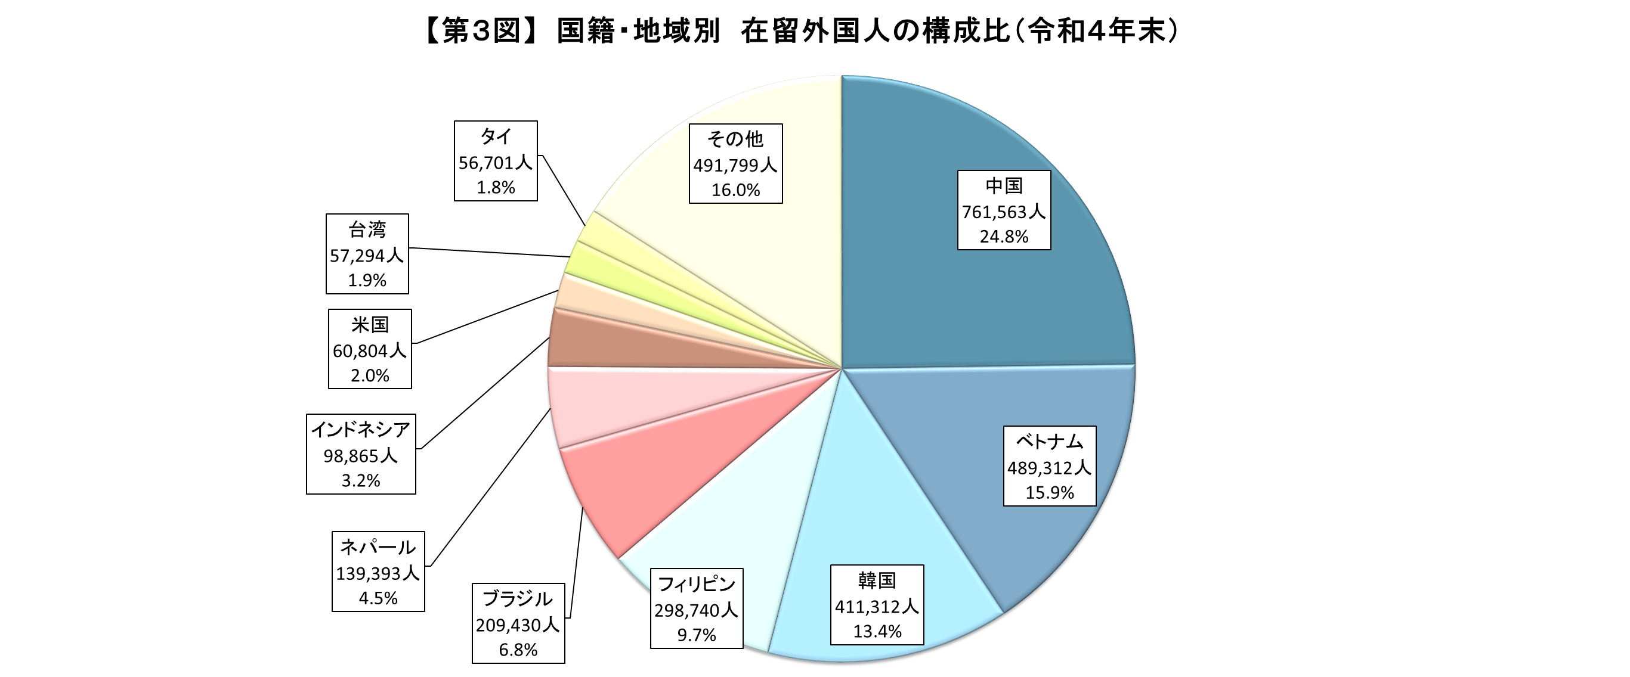

第５表
都道府県 |  | 計 | 中長期在留者 |  |  |  |  |  |  |  |  |  |  | 特別永住者
 |  |  |  | 永住者 | 技能実習 | 技術・ 人文知識・ 国際業務 | 留学 | 家族滞在 | 定住者 | 日本人の 配偶者等 | 特定技能 | 特定活動 | その他

総数 |  | 3,075,213 | 2,786,233 | 863,936 | 324,940 | 311,961 | 300,638 | 227,857 | 206,938 | 144,993 | 130,923 | 83,380 | 190,667 | 288,980
 | 対前年末増減率（％） | 11.4 | 13.1 | 3.9 | 17.7 | 13.5 | 44.7 | 18.6 | 4.0 | 2.1 | 163.6 | -32.8 | 13.9 | -2.5
東京都 |  | 596,148 | 556,465 | 172,218 | 11,479 | 92,274 | 94,583 | 60,900 | 21,755 | 27,050 | 6,183 | 17,482 | 52,541 | 39,683
 | 対前年末増減率（％） | 12.2 | 13.4 | 6.5 | 17.1 | 10.1 | 48.1 | 11.2 | 3.6 | 2.1 | 146.3 | -9.3 | 10.6 | -1.9
愛知県 |  | 286,604 | 263,618 | 95,805 | 30,529 | 20,956 | 14,597 | 17,135 | 40,333 | 13,777 | 11,562 | 5,655 | 13,269 | 22,986
 | 対前年末増減率（％） | 8.1 | 9.2 | 3.2 | 13.4 | 14.1 | 60.5 | 19.9 | 3.8 | -0.5 | 154.9 | -46.8 | 10.3 | -3.4
大阪府 |  | 272,449 | 198,746 | 58,576 | 17,247 | 26,516 | 33,108 | 18,304 | 9,242 | 8,995 | 7,811 | 4,533 | 14,414 | 73,703
 | 対前年末増減率（％） | 10.7 | 16.7 | 4.2 | 20.5 | 10.8 | 50.7 | 29.9 | 0.1 | 0.1 | 195.2 | -36.8 | 22.2 | -2.8
神奈川県 |  | 245,790 | 229,911 | 90,463 | 13,080 | 30,873 | 14,727 | 23,263 | 14,522 | 13,097 | 6,271 | 5,624 | 17,991 | 15,879
 | 対前年末増減率（％） | 8.0 | 8.8 | 3.4 | 16.1 | 11.6 | 28.5 | 13.4 | 3.2 | 2.7 | 149.9 | -22.0 | 9.5 | -1.6
埼玉県 |  | 212,624 | 204,395 | 69,955 | 17,928 | 25,581 | 14,774 | 22,263 | 13,404 | 10,715 | 7,363 | 7,591 | 14,821 | 8,229
...
静岡県 |  | 106,345 | 103,445 | 40,039 | 11,977 | 7,079 | 4,455 | 3,942 | 20,023 | 5,760 | 4,185 | 1,490 | 4,495 | 2,900
 | 対前年末増減率（％） | 9.3 | 9.6 | 2.7 | 14.2 | 21.4 | 38.7 | 31.8 | 5.4 | 1.7 | 184.7 | -44.2 | 10.8 | -2.4
福岡県 |  | 89,518 | 78,848 | 15,705 | 12,172 | 7,546 | 19,188 | 6,554 | 1,645 | 3,834 | 5,134 | 2,503 | 4,567 | 10,670
 | 対前年末増減率（％） | 17.4 | 20.9 | 4.5 | 18.4 | 16.6 | 46.0 | 24.0 | 10.8 | 6.5 | 160.1 | -41.9 | 25.0 | -3.0
茨城県 |  | 81,478 | 79,391 | 21,046 | 14,291 | 6,469 | 4,036 | 6,191 | 7,163 | 4,076 | 7,431 | 3,269 | 5,419 | 2,087
 | 対前年末増減率（％） | 14.6 | 15.1 | 3.7 | 20.2 | 20.6 | 34.0 | 27.4 | 4.8 | 2.2 | 169.5 | -37.9 | 14.5 | -1.5
その他 |  | 878,943 | 807,348 | 216,109 | 168,080 | 63,181 | 75,832 | 43,141 | 63,299 | 42,949 | 62,671 | 27,616 | 44,470 | 71,595
 | 対前年末増減率（％） | 13.9 | 15.7 | 2.2 | 16.9 | 20.3 | 53.6 | 28.4 | 4.2 | 2.5 | 170.1 | -37.9 | 21.3 | -2.8
（注1）技能実習は在留資格「技能実習1号イ、1号ロ、2号イ、2号ロ、3号イ及び3号ロ」の合算である。
（注2）特定技能は在留資格「特定技能1号及び2号」の合算である。
